상품제안서
누리 피크닉세트 4호 (경량돗자리,보온보냉백,담요) | 상품코드: F25762

 |  |  |  |  |  |  | 02-412-0044 | www.easy1.co.kr
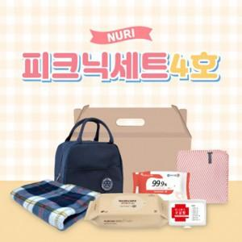

【상세/제작정보】 | <p><span id="husky_bookmark_end_1712629107373"></span>&nbsp;</p>

【인쇄/포장옵션】 | / 포장불가능

【공급단가】 | 수량 | 100~ | 300~ | 500~ | 1,000~ | 3,000~
*VAT별도 | 단가 | 16,200원 | 15,930원 | 15,520원 | 15,250원 | 14,850원

【상품 URL】 | https://dev.easy1.co.kr:443/src/goods_detail.php?gdno=25762

